HOME
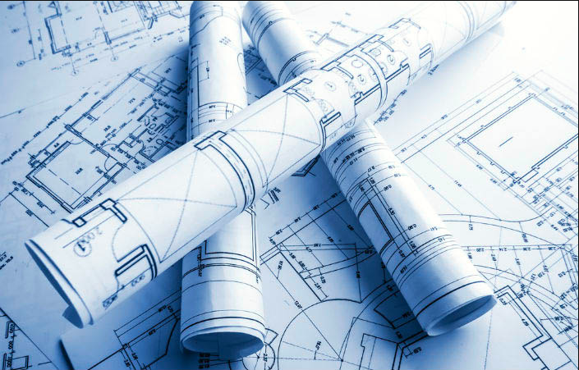

Estudos de Viabilidades
Estudos |  | Auxílio de Cálculo

R.F. e A.O. | Conj. Sold.
Tira → Tubo
Peso da Tira

Simuladores
Bobinas

Carbono Equiv.
Força de Dobra

Hora-Máquina

Embalagem

Pre Punching-PF03
MATERIAL

Espessura | 2.00 | mm

MATRIZ

Passagem | 5.00 | mm
Transpasse | 4.00 | mm
Curso de corte | 9.0 | mm

CICLO CONTÍNUO

Rotação da Prensa | 120 | gpm
Curso do martelo | 50 | mm
Velocidade do Feeder | 40 | m/min | 0.67 | m/s
Aceleração do Feeder | 10 | m/s2
Desempenho prático do Feeder | 50 | %

Avanço | 152 | mm

PRENSA

Tempo de Batida | 0.50 s | % | ângulo | curso
Tempo Livre para Avanço | 0.41 s | 82% | 295° | 41
Tempo de Corte | 0.09 s | 18% | 65° | 9

0°
PRENSA
Ângulo de Alimentação | 212° | (início)
 | 148° | (fim)
 |  |  |  | 120 | gpm

TIRA
 |  | 148° | 65° | 148°
 |  |  |  | 40 | m/min
 |  |  |  | 10 | m/s2
Distância até obter vel máx Feeder | 0.022 | m
Tempo até obter vel máx Feeder | 0.07 | s
Distância percorrida com vel máx | 0.108 | m
Tempo percorrido com vel máx | 0.16 | s

Tempo teórico para o avanço determinado | 0.29 | s
Tempo de Comunicação Feeder+Prensa | 0.16 | s | considerar |  |  | considerar | não considerar
Tempo real para o avanço determinado | 0.45 | s
Velocidade média do Feeder | 20.1 | m/min
Performance calculada do Feeder | 50%
 |  |  | avanço | tempo | vel
 |  | t0 | 0 | 0 | 0
 |  | t1 | 22.2 | 0.07 | 40
 |  | t2 | 129.8 | 0.23 | 40
 |  | t3 | 152.0 | 0.29 | 0

Tempo de Avanço | 0.45 | s | Teórico |  |  | Prático | Teórico
Tempo de Corte | 0.09 | s
Tempo de Ciclo (Avanço + Corte) | 0.54 | s

Necessário ajustar rotação para | 110 | gpm
Possível de utilizar rotação de | 110 | gpm

Velocidade da Perfiladeira | 16.7 | m/min

CICLO NÃO-CONTÍNUO

Prensa | 100 | gpm
Feeder | 40 | m/min

Comprimento da Peça | 76 | mm

Linha de Programação | Avanço (mm) | Repetição (x) | Total Avanço (mm) | % feeder | Tempo (min)
1 | 152 | 1 | 152 | 50 | 0.018

Total dos Avanços | 152 | mm

Velocidade da Perfiladeira | 8.6 | m/min

PRECISÃO DE AVAÇO

Encoder | 20,000 | pulsos
Margem de Aceitabilidade | 10 | pulsos
Diâmetro do Rolo | 400 | mm
Precisão dimensional de Avanço | 0.2 | mm

Atualizado por Jocemar Gross
2014-11-14

Pre Punching-PF01
Alimentador

Velocidade | 10.0 | m/min
 | 0.17 | m/s |  |  | Legenda:
Aceleração | 5.0 | m/s² |  |  |  | Parâmetro Editável
 |  |  |  |  |  | Resultado
Continuo

Avanço | 50.0 | mm
Tempo do avanço | 0.3333 | s
Velocidade média | 9.00 | m/min
00 | 00
03 | 10
47 | 10
50 | 00
 |  |  | Desempenho | 90%
 |  |  | Inificiência | 10%

Não Continuo
Programação
 | Linha 1 |  | Linha 2 |  | Linha 3 |  | Linha 4 |  | Linha 5 |  | Linha 6 |  | Linha 7 |  | Linha 8 |  | Linha 9 |  | Linha 10 |  | Linha 11 |  | Linha 12
0 | 0 | 0 | 0 | 0 | 0 | 0 | 0 | 0 | 0 | 0 | 0 | 0 | 0 | 0 | 0 | 0 | 0 | 0 | 0 | 0 | 0 | 0 | 0
6.25 | 15 | 6.25 | 15 | 6.25 | 15 | 6.25 | 15 | 6.25 | 15 | 6.25 | 15 | 6.25 | 15 | 6.25 | 15 | 6.25 | 15 | 6.25 | 15 | 6.25 | 15 | 6.25 | 15
93.75 | 15 | 6.25 | 15 | 1293.75 | 15 | 654.75 | 15 | 1024.75 | 15 | 262.75 | 15 | 654.75 | 15 | 1293.75 | 15 | 654.75 | 15 | 727.75 | 15 | 559.75 | 15 | 654.75 | 15
100 | 0 | 12.5 | 0 | 1300 | 0 | 661 | 0 | 1031 | 0 | 269 | 0 | 661 | 0 | 1300 | 0 | 661 | 0 | 734 | 0 | 566 | 0 | 661 | 0
Linha de Programação | Avanço (mm) | Repetição (x) | Total Avanço (mm) | Tempo (s)
1 | 100 | 1 | 100 | 0.63333333333
2 | 342 | 1 | 342 | 2.0853333333
3 | 1300 | 1 | 1300 | 7.8333333333
4 | 661 | 1 | 661 | 3.9993333333 |  |  | Desempenho | 99%
5 | 1031 | 1 | 1031 | 6.2193333333 |  |  | Ineficiência | 1%
6 | 269 | 1 | 269 | 1.6473333333
7 | 661 | 1 | 661 | 3.9993333333
8 | 1300 | 1 | 1300 | 7.8333333333
9 | 661 | 1 | 661 | 3.9993333333
10 | 734 | 1 | 734 | 4.4373333333
11 | 566 | 1 | 566 | 3.4293333333
12 | 661 | 1 | 661 | 3.9993333333
13 | 1300 | 1 | 1300 | 7.8333333333
14 | 1309.5 | 1 | 1309.5 | 7.8903333333
15 | 0 | 0 | 0 | 0
16 | 0 | 0 | 0 | 0
17 | 0 | 0 | 0 | 0
18 | 0 | 0 | 0 | 0
19 | 0 | 0 | 0 | 0
20 | 0 | 0 | 0 | 0

 | Avanço Total |  | 10895.5 | mm
 | Tempo Total |  | 1.1 | min
 | Velocidade Média |  | 9.9 | m/min

Prensa
Contínuo
Não Contínuo
Contínuo

Total de Ciclos | 41 | gpm
Curso do martelo | 20.0 | mm

Sistema Hidraulico (Av+Re) | 1.00 | s
Avanço do material | 0.333 | s
Tempo do Ciclo | 1.458 | s
Fator de Correção | 12.5 | %
Tempo do Fator | 0.125 | s

Não Contínuo

Total de Ciclos | 11 | gpm
Curso do martelo | 20.0 | mm

Sistema Hidraulico (Av+Re) | 1.00 | s
Avanço do material | 65.840 | s
Tempo do Ciclo | 79.965 | s
Fator de Correção | 12.5 | %
Tempo do Fator | 13.125 | s

Perfiladeira

Continuo

Velocidade | 2.1 | m/min

Não Continuo

Velocidade | 6.9 | m/min

Elaborado por: Cristian Garcia
Data: 30/07/15
Atualiazado por: Cristian Garcia
Data: 30/07/15

Dados Slliter
Espessura (mm) | Operação (min/ton) | Preparação (min/ton) | Perdas (%) | Tempo Total (h/ton)
0,60 à 3,75 | 0.95 | 3.85 | 1.5 | 0.08
4,0 à 6,30 | 0.35 | 2.95 | 2.5 | 0.055
Tempos de Setup:
Passagem de Bobina = 20 minutos
Troca de Ferramental = 30 minutos
OBS: Para materiais especiais, as perdas devem ser avaliadas de acordo com o aproveitamento da bobina.

Perfil Padrão
HOME

Relação de Matrizes para Corte de Perfil Padrão
Perfil U |  | PERFIL C
< 3 mm | > 3 mm | < 3 mm | > 3 mm
35 X 50 | 40 X 75 | 10 X 25 X 50 | 15 X 40 X 75
50 X 50 | 60 X 83 | 15 X 40 X 75 | 17 X 50 X 100
50 X 60 | 60 X 92 | 17 X 40 X 100 | 17 X 50 X 127
50 X 68 | 50 X 100 | 20 X 40 X 100 | 20 X 50 X 150
40 X 75 | 60 X 119 | 17 X 40 X 127 | 25 X 75 X 200
50 X 91 | 50 X 127 | 20 X 60 X 150
50 X 100 | 75 X 150 | 20 X 60 X 200
50 X 127 | 75 X 200

FORÇA DE DOBRA
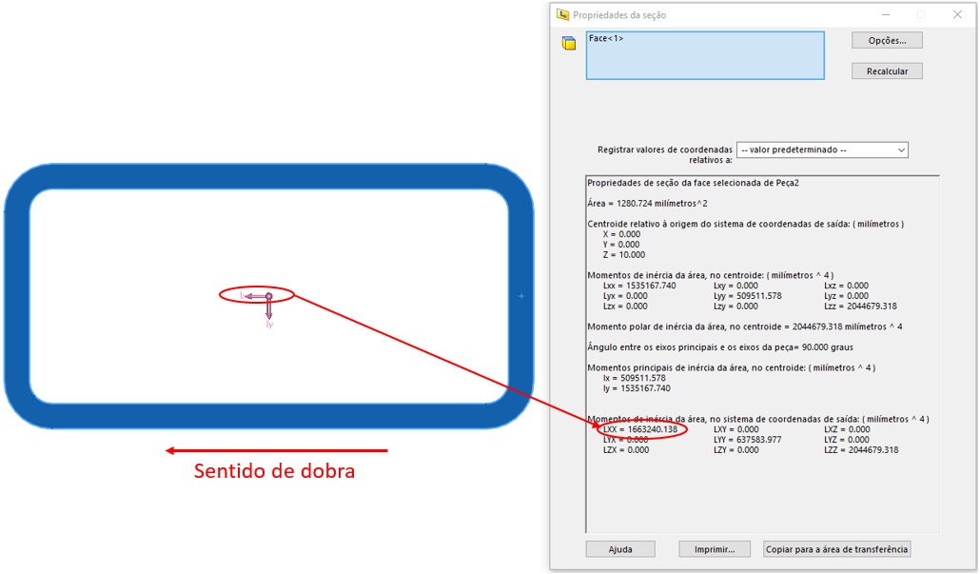
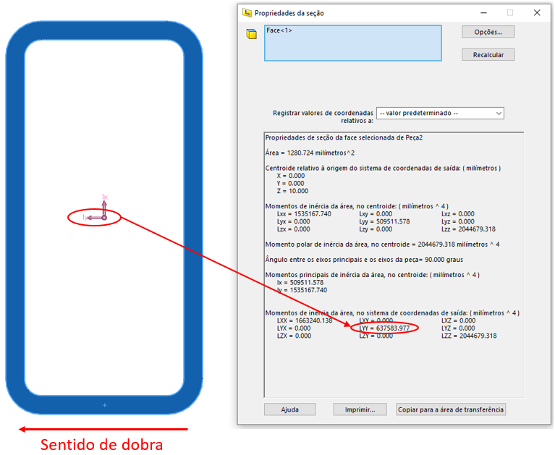
 |  |  |  |  | Momento de inércia no Solid Works no eixo "Y"
Cálculo da força de dobra

 | Raio de Dobra | 150.00 | mm
 | Ângulo de dobra | 84.00 | °
 | Limite de escoamento | 480 | MPa
 | Momento de inércia | 520990 | mm^4 | OBS: Sempre utilizar o momento no sentido da dobra
 | Força de Dobra Estimada | 9436.754082 | Nm

Capacidade Máquinas

DT3 | 50000 | Nm
DT4 | 75000 | Nm

 |  |  |  |  | Momento de inércia no Solid Works no eixo "X"

